CAE
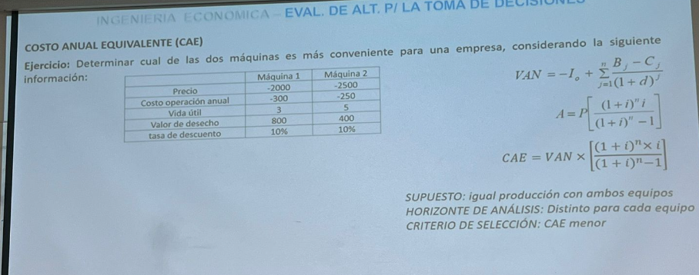

A)

 | Máquina 1

 | Año | 0 | 1 | 2 | 3
 | Precio | -2,000.00 €
 | Costos |  | -300.00 € | -300.00 € | -300.00 €
 | Valor de Descarte |  |  |  | 800
 | Total | -2,000.00 € | -300.00 € | -300.00 € | 500.00 €
 | Valor Presente | -2,000.00 € | -272.73 € | -247.93 € | 375.66 €

 | VAN | -2,145.00 €

 | CAE | -862.54 €

 | Máquina 2

 | Año | 0 | 1 | 2 | 3 | 4 | 5
 | Precio | -2500
 | Costos |  | -250 | -250 | -250 | -250 | -250
 | Valor de Descarte |  |  |  |  |  | 400
 | Total | -2500 | -250 | -250 | -250 | -250 | 150
 | Valor Presente | -2500 | -227.27272727 | -206.61157025 | -187.82870023 | -170.75336384 | 93.138198459

 | VAN | -3199.3281631

 | CAE | -843.97470967

Defensor - Desafiante
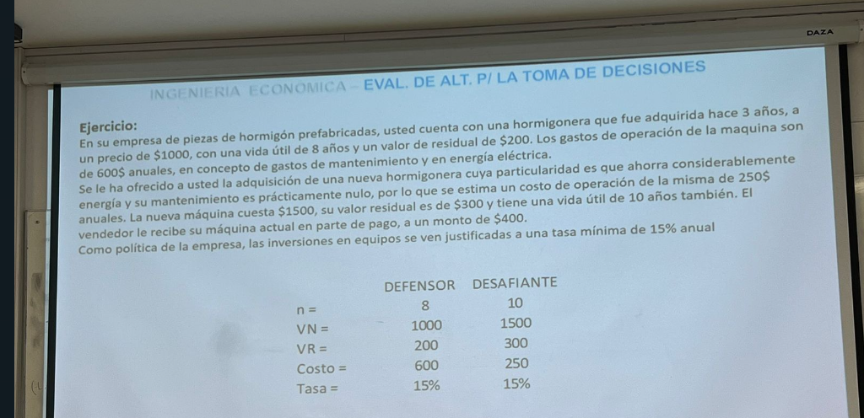

A)
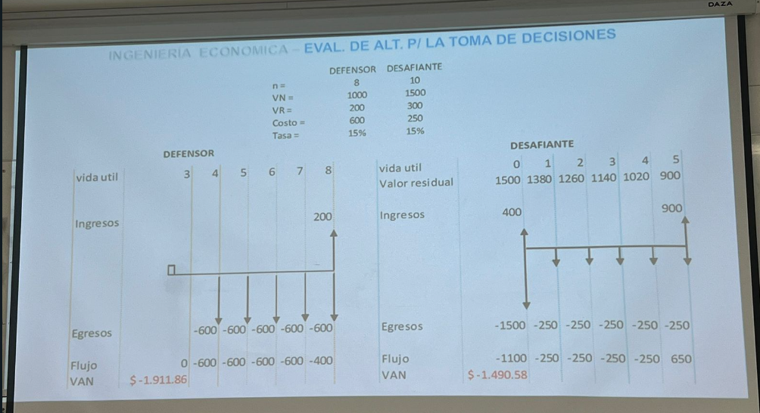

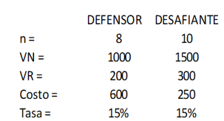
 | POR MÉTODO DE COSTO ANUAL EQUIVALENTE

 | Vida Util | 3 | 4 | 5 | 6 | 7 | 8
 | DEFENSOR | 0 | 1 | 2 | 3 | 4 | 5
$$CAE=VAN×\left[\frac{{(1+i)}^{n}×i}{{(1+i)}^{n}−1}\right]$$
 | Ingresos |  |  |  |  |  | 200
 | Costos |  | -600 | -600 | -600 | -600 | -600
 | Flujo |  | -600 | -600 | -600 | -600 | -400

 | VAN= | -$ 1,911.86 | CAE= | -$ 570.34

 | Vida Util | 0 | 1 | 2 | 3 | 4 | 5 | 6 | 7 | 8 | 9 | 10
 | DESAFIANTE

 | Ingresos | 400 |  |  |  |  |  |  |  |  |  | 300
 | Costos | -1500 | -250 | -250 | -250 | -250 | -250 | -250 | -250 | -250 | -250 | -250
 | Flujo | -1100 | -250 | -250 | -250 | -250 | -250 | -250 | -250 | -250 | -250 | 50

 | VAN= | -$ 2,280.54 | CAE= | -$ 454.40

 | POR MÉTODO VAN IGUALANDO PERÍODO DE ANÁLISIS

 | Vida Util | 3 | 4 | 5 | 6 | 7 | 8
 | DEFENSOR | 0 | 1 | 2 | 3 | 4 | 5

 | Ingresos |  |  |  |  |  | 200
 | Costos |  | -600 | -600 | -600 | -600 | -600
 | Flujo |  | -600 | -600 | -600 | -600 | -400

 | VAN= | -$ 1,911.86

 | Vida Util | 0 | 1 | 2 | 3 | 4 | 5
 | DESAFIANTE
 | Valor merc. | 1500 | 1380 | 1260 | 1140 | 1020 | 900
 | Ingresos | 400 |  |  |  |  | 900
 | Costos | -1500 | -250 | -250 | -250 | -250 | -250
 | Flujo | -1100 | -250 | -250 | -250 | -250 | 650

 | VAN= | -$ 1,490.58

Deciciones de internalizacion 1
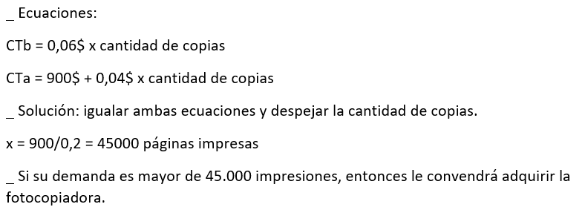
A)
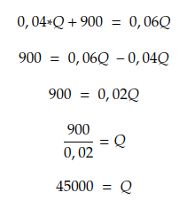

 | Si hacemos mas de 45000 nos conviene adquirir la impresora

Deciciones de internalizacion 2
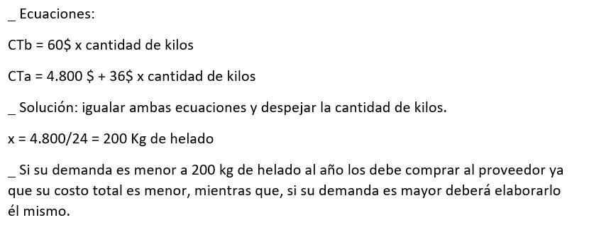

Decisiones con Riesgo 1
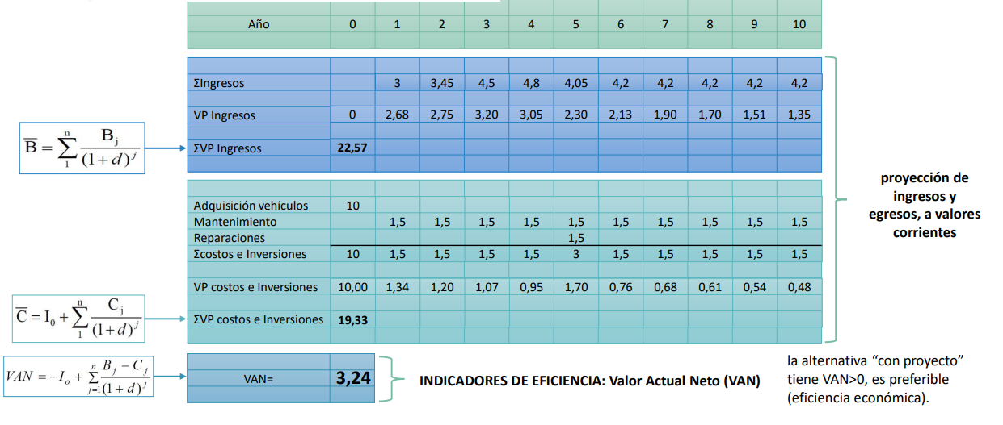
A)

Decisiones con Riesgo 2
